CollectiveAccess
Image | Object | Description | Date
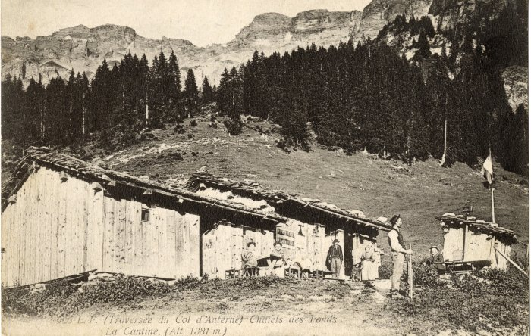 | Cantine des Fonts (10-002) | Cantine des Fonts - début du XXe siècle

